Экраны с кронштейнами тип 1
Акустические экраны RAND Acoustic со штыревыми кронштейнами
Цвета: Bravo blue, Bravo grey, Tempo 7 (Синий), Tempo 8 (Зеленый), Tempo 9 (Графит), Tempo 10 (Серый), Красный 26-22, Зеленый С-30, Синий С-06 |  |  | Москва/Санкт-Петербург | Цены в рублях на |  | 2026-01-01
Изображение | Артикул | Габаритные размеры | Описание | Вес (кг) | Объем (м.куб.) | Цена
Экраны фронтальные высотой 500 мм
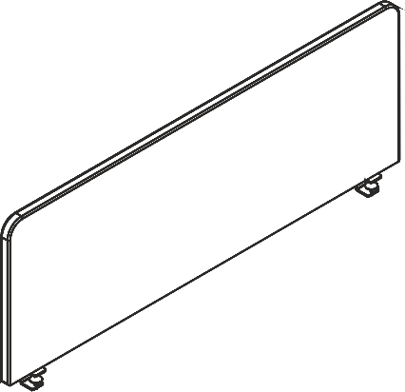 | XAFP 1250 | 1200х30х500 | Экраны фронтальные звукопоглощающие выполнены на основе ЛДСП и звукопоглощающего слоя пенополиуретана с каждой стороны. Внешняя обивка – высокопрочная мебельная ткань из 100% полиэстера. Экраны комплектуются специальными штыревыми кронштейнами со струбциной для крепления к передней части столешницы. Толщина металла струбцины – 4 мм, диаметр штыря – 10 мм. | 8.02 | 0.023 | 6,149
 | XAFP 1365* | 1360x30x500 |  | 9.00 | 0.026 | 6,874
 | XAFP 1450 | 1400х30х500 |  | 8.52 | 0.027 | 6,874
 | XAFP 1565* | 1560х30х500 |  | 12.00 | 0.029 | 7,430
 | XAFP 1650 | 1600х30х500 |  | 9.72 | 0.030 | 7,430
 | XAFP 1765* | 1760х30х500 |  | 13.50 | 0.033 | 7,983
Экраны фронтальные высотой 600 мм
 | XAFP 1260 | 1200х30х600 | Экраны фронтальные звукопоглощающие выполнены на основе ЛДСП и звукопоглощающего слоя пенополиуретана с каждой стороны. Внешняя обивка – высокопрочная мебельная ткань из 100% полиэстера. Экраны комплектуются специальными штыревыми кронштейнами со струбциной для крепления к передней части столешницы. Толщина металла струбцины – 4 мм, диаметр штыря – 10 мм. | 8.22 | 0.027 | 6,657
 | XAFP 1366* | 1360Х30Х600 |  | 9.50 | 0.031 | 7,171
 | XAFP 1460 | 1400х30х600 |  | 9.72 | 0.031 | 7,171
 | XAFP 1566* | 1560х30х600 |  | 12.50 | 0.035 | 8,031
 | XAFP 1660 | 1600х30х600 |  | 11.52 | 0.036 | 8,031
 | XAFP 1766* | 1760х30х600 |  | 13.00 | 0.039 | 8,889
Экраны торцевые высотой 500 мм
 | XASP 550 | 560х30х500 | Экраны торцевые звукопоглощающие выполнены на основе ЛДСП и звукопоглощающего слоя пенополиуретана с каждой стороны. Внешняя обивка – высокопрочная мебельная ткань из 100% полиэстера. Экраны комплектуются специальными штыревыми кронштейнами для крепления к боковой стороне столешницы. Толщина металла в основании кронштейна – 4 мм, диаметр штыря – 10 мм. | 4.15 | 0.009 | 3,825
 | XASP 650 | 660х30х500 |  | 4.75 | 0.011 | 4,338
 | XASP 750* | 760х30х500 |  | 5.350 | 0.014 | 4,852
 | XASP 850 | 860х30х500 |  | 6.06 | 0.015 | 4,962
Экраны торцевые высотой 600 мм
 | XASP 560 | 560х30х600 | Экраны торцевые звукопоглощающие выполнены на основе ЛДСП и звукопоглощающего слоя пенополиуретана с каждой стороны. Внешняя обивка – высокопрочная мебельная ткань из 100% полиэстера. Экраны комплектуются специальными штыревыми кронштейнами для крепления к боковой стороне столешницы. Толщина металла в основании кронштейна – 4 мм, диаметр штыря – 10 мм. | 4.75 | 0.011 | 4,233
 | XASP 660 | 660х30х600 |  | 5.55 | 0.013 | 4,550
 | XASP 760* | 760х30х600 |  | 6.45 | 0.017 | 4,935
 | XASP 860 | 860х30х600 |  | 7.16 | 0.018 | 5,216
Техническая информация по установке кронштейна струбцина

Таблица соответствия серий для кронштейна струбцина
 | Фронтальный экран | Боковой экран | Фронтальный экран для рабочей станции | Боковой экран для рабочей станции
EDIS | V |  | V
IMAGO | V
IMAGO-M | V | V
IMAGO-S
LOFTIS | V
OFFIX NEW | V | V
SIMPLE | V
WAVE | V |  | V
XTEN | V |  | V
XTEN-GLOSS | V |  | V
XTEN-M
XTEN-S | V |  | V
XTEN-Q | V |  | V
XTEN-UP | V | V
Экраны, отмеченные *, адаптированы по длине к столам серии LOFTIS и рекомендованы для применения именно с данной коллекцией

Экраны с кронштейнами тип 2
Акустические экраны RAND Acoustic с универсальными кронштейнами (установка боковых экранов без сверления столешниц сверху)
Цвета: Bravo blue, Bravo grey, Tempo 8 (Зеленый), Tempo 7 (Синий), Tempo 10 (Серый), Tempo 9 (Графит), Красный 26-22, Зеленый С-30, Синий С-06
Изображение | Артикул | Габаритные размеры | Описание | Вес (кг) | Объем (м.куб.) | Цена
Экраны фронтальные высотой 500 мм
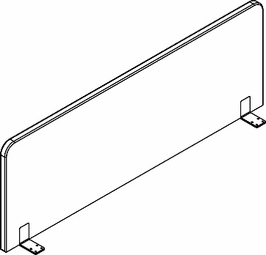 | XAFP 1250.1 | 1200х30х500 | Экраны фронтальные звукопоглощающие выполнены на основе ЛДСП и звукопоглощающего слоя пенополиуретана с каждой стороны. Внешняя обивка – высокопрочная мебельная ткань из 100% полиэстера. Экраны комплектуются специальными кронштейнами, состоящими из 2-х внешних и 2-х внутренних уголков для крепления к столешнице. Толщина металла уголков – 3 мм. | 8.60 | 0.023 | 6,564
 | XAFP 1450.1 | 1400х30х500 |  | 9.10 | 0.027 | 7,289
 | XAFP 1650.1 | 1600х30х500 |  | 10.30 | 0.030 | 7,844
Экраны фронтальные высотой 600 мм
 | XAFP 1260.1 | 1200х30х600 | Экраны фронтальные звукопоглощающие выполнены на основе ЛДСП и звукопоглощающего слоя пенополиуретана с каждой стороны. Внешняя обивка – высокопрочная мебельная ткань из 100% полиэстера. Экраны комплектуются специальными кронштейнами, состоящими из 2-х внешних и 2-х внутренних уголков для крепления к столешнице. Толщина металла уголков – 3 мм. | 8.80 | 0.027 | 7,072
 | XAFP 1460.1 | 1400х30х600 |  | 10.30 | 0.031 | 7,586
 | XAFP 1660.1 | 1600х30х600 |  | 12.10 | 0.036 | 8,446
Экраны торцевые высотой 500 мм
 | XASP 550.1 | 560х30х500 | Экраны торцевые звукопоглощающие выполнены на основе ЛДСП и звукопоглощающего слоя пенополиуретана с каждой стороны. Внешняя обивка – высокопрочная мебельная ткань из 100% полиэстера. Экраны комплектуются специальными кронштейнами, состоящими из 2-х внешних и 2-х внутренних уголков для крепления к столешнице. Толщина металла уголков – 3 мм. | 5.00 | 0.010 | 4,328
 | XASP 650.1 | 660х30х500 |  | 5.60 | 0.012 | 4,841
 | XASP 850.1 | 860х30х500 |  | 6.90 | 0.016 | 5,465
Экраны торцевые высотой 600 мм
 | XASP 560.1 | 560х30х600 | Экраны торцевые звукопоглощающие выполнены на основе ЛДСП и звукопоглощающего слоя пенополиуретана с каждой стороны. Внешняя обивка – высокопрочная мебельная ткань из 100% полиэстера. Экраны комплектуются специальными кронштейнами, состоящими из 2-х внешних и 2-х внутренних уголков для крепления к столешнице. Толщина металла уголков – 3 мм. | 5.60 | 0.012 | 4,736
 | XASP 660.1 | 660х30х600 |  | 6.40 | 0.014 | 5,053
 | XASP 860.1 | 860х30х600 |  | 8.01 | 0.019 | 5,719
Техническая информация по установке кронштейна-уголка
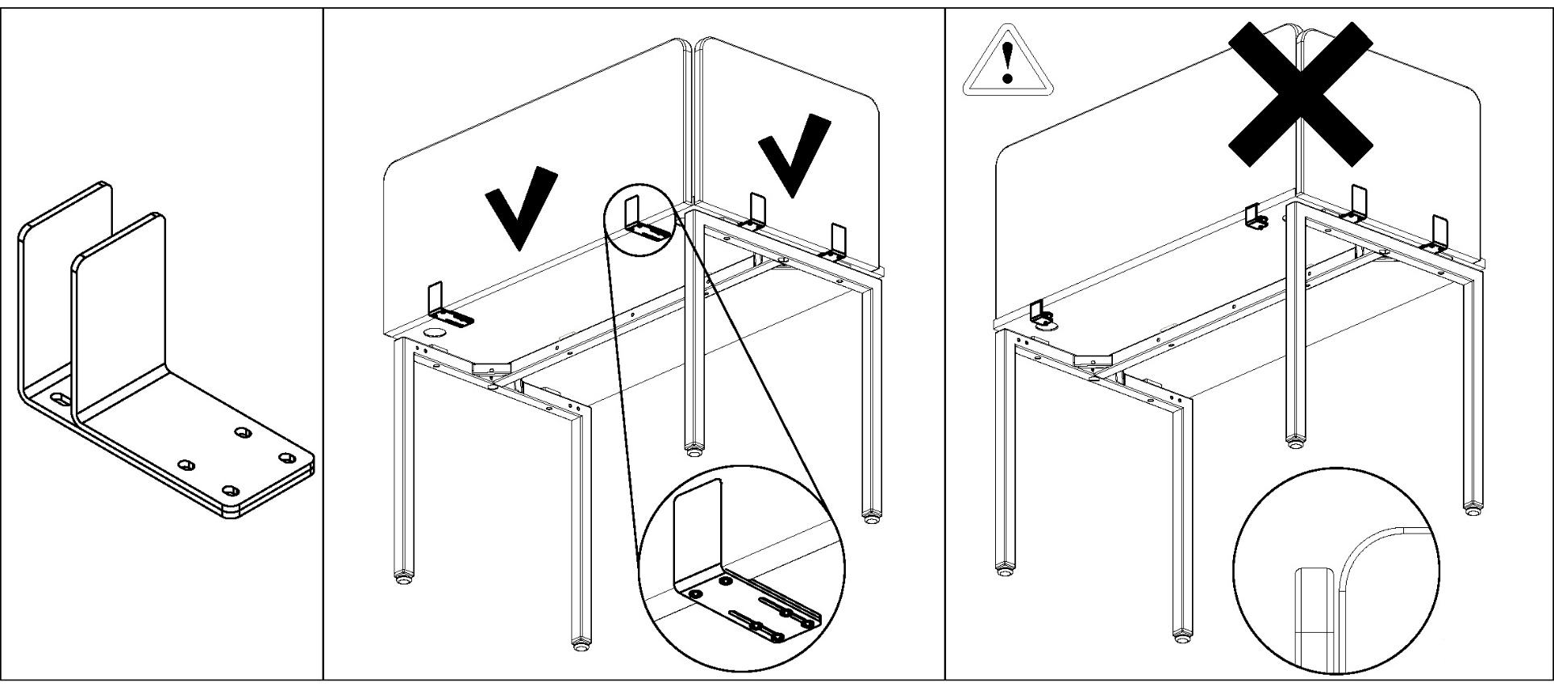
Таблица соответствия серий для кронштейна-уголка
 | Фронтальный экран | Боковой экран | Фронтальный экран для рабочей станции | Боковой экран для рабочей станции
EDIS | V | V |  | V
IMAGO | V |  |  | -
IMAGO-M | V | V |  | -
IMAGO-S | V | V |  | -
OFFIX NEW | V | V |  | -
SIMPLE | V |  |  | -
WAVE | V | V |  | V
XTEN | V | V |  | V
XTEN-GLOSS | V |  |  | -
XTEN-M | V | V |  | -
XTEN-S | V | V |  | V
XTEN-Q | V | V |  | V
XTEN-UP | V |  |  | -
Экраны, отмеченные *, адаптированы по длине к столам серии LOFTIS и рекомендованы для применения именно с данной коллекцией

Техническая информация (экраны)
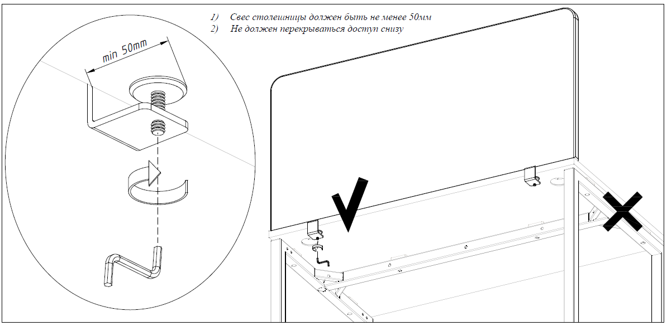
 | Таблица соответствия серий
 | 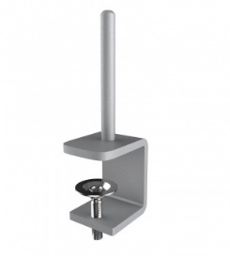 | Фронтальный экран | Боковой экран | Фронтальный экран для рабочей станции | Боковой экран для рабочей станции
 | IMAGO | ˅ | для прямых
 | IMAGO-M | ˅ | ˅
 | IMAGO-S
 | OFFIX NEW | ˅ | ˅
 | SIMPLE | ˅
 | WAVE | ˅ |  | ˅
 | XTEN | ˅ |  | ˅
 | XTEN-M
 | XTEN-S, GLOSS | ˅ |  | ˅
 | XTEN-UP | ˅ | ˅

Техническая информация (перег)
Метериалы обивок
 | Kiton 01 (Бежевый) | Kiton 03 (Желтый) | Kiton 07 (Черный) | Kiton 08 (Зеленый) | Kiton 09 (Оранжевый) | Kiton 11 (Синий) | Tempo 7 (Синий) | Tempo 9 (Графит) | Tempo 10 (Серый) | Tempo 14 (Желтый) | Tempo 21 (Зеленый)

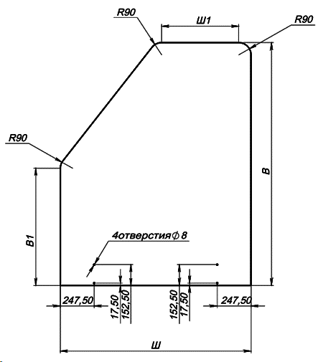 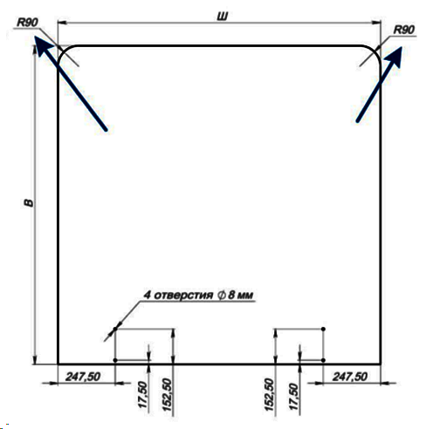 Схемы размеров

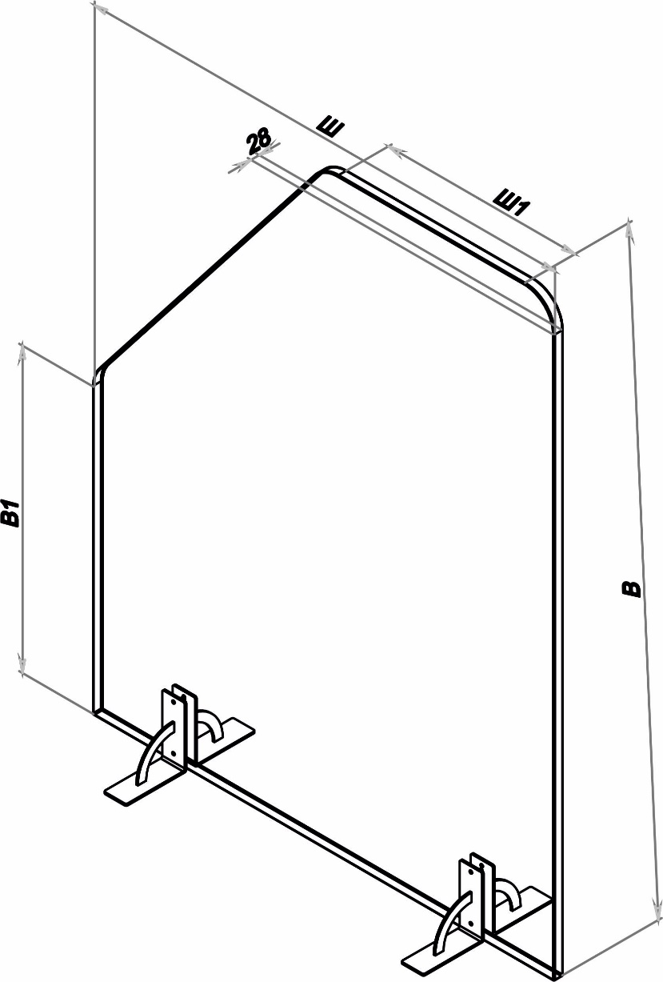 Таблица размеров

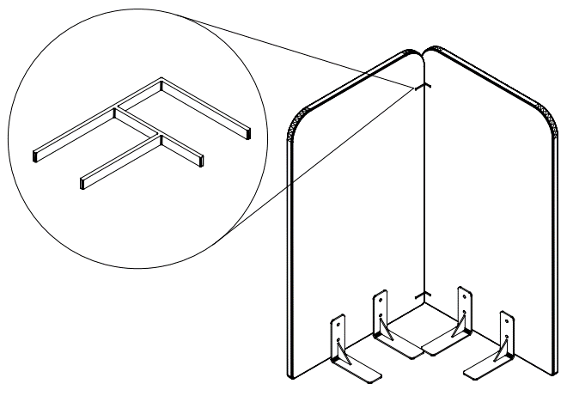 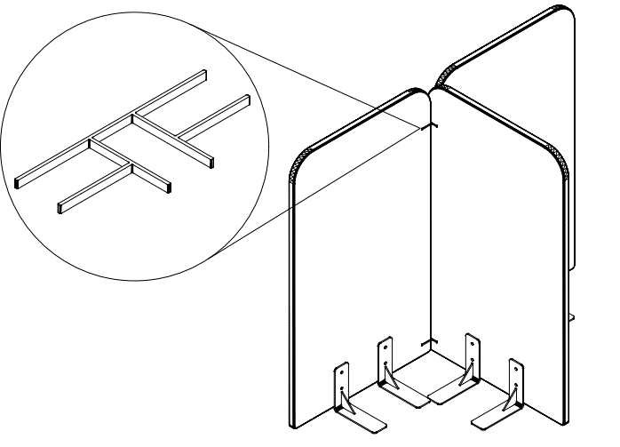 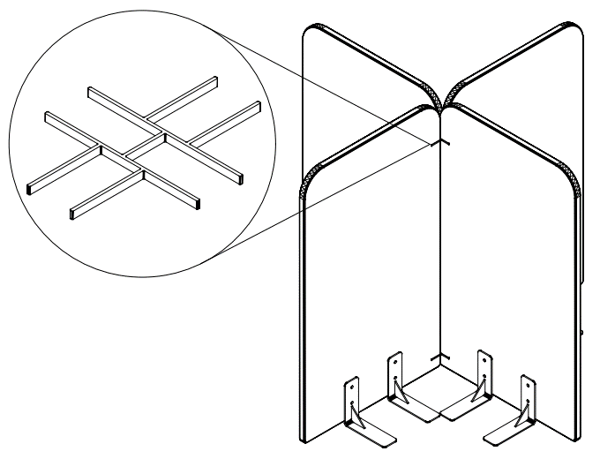 Схема установки соединительных элементов

